피드백 사항 정리
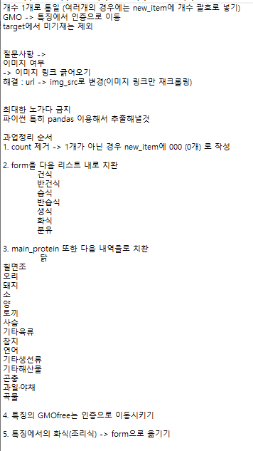

kcal 계산식을 어떻게 구성하였는지도 작성해야 함.

